Arkusz1
Nr/No. | ZDJĘCIE / PHOTO | KOD PRODUKTU / PRODUCT CODE | EAN | OPIS | DESCRIPTION | PAKOWANIE / PACKED | ILOŚĆ / QUANTITY | PRICE (EUR)
1 | 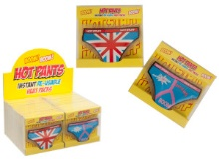 | 061/574 | 5022896615743 | Ogrzewacz do rąk HOT PANTS, mix wzorów. Aktywuje się po zgięciu metalowej płytki. Wielokrotnego użytku po podgrzaniu w gorącej wodzie. Wymiary: 12 x 8 cm, wymiary opakowania: 12 x 11 x 2 cm | HOT PANTS hand warmer, various designs. Activates when you bend the metal plate. Reusable when heated in hot water. Dimensions: 12 x 8 cm, package dimensions: 12 x 11 x 2 cm | 96 | 5245 | 0.56 €
2 | 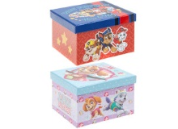 | 301265 | 5050565264312 | Pudełko na drobiazgi PSI PATROL, 2 wzory. Wymiary pudełka: 12 x 11 x 8 cm | PAW PATROL trinket box, 2 designs. Size of box: 12 x 11 x 8 cm | 48 | 11570 | 0.81 €
3 | 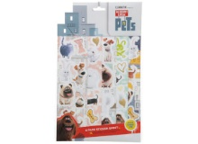 | 301526 | 5050565199393 | Komplet naklejek SEKRETNE ŻYCIE ZWIERZAKÓW DOMOWYCH, 5-pak. Komplet składa się z 5 blistrów, każdy o wymiarach 27 x 8 cm. Wymiary całego opakowania: 35 x 21 cm | Set of THE SECRET LIFE OF PETS stickers, 5-pack. The set consists of 5 blisters, each measuring 27 x 8 cm. Dimensions of the whole package: 35 x 21 cm | 96 | 2038 | 0.56 €
4 | 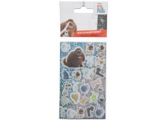 | 301534 | 5050565200617 | Naklejki SEKRETNE ŻYCIE ZWIERZAKÓW DOMOWYCH, 25 szt. Wymiary blistra: 19 x 7 cm | THE SECRET LIFE OF PETS stickers, 25 pcs. Dimensions of blister: 19 x 7 cm | 600 | 8035 | 0.35 €
5 | 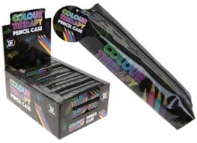 | 304047 | 5025572879491 | Piórnik jednokomorowy okrągły COLOUR THERAPY, 21 x 6 x 4 cm. Zamykany na zamek błyskawiczny | One compartment round pencil box COLOUR THERAPY, 21 x 6 x 4 cm. Zipper closure. | 54 | 9186 | 0.64 €
6 | 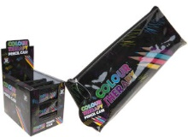 | 384049 | 5025572879460 | Piórnik jednokomorowy COLOUR THERAPY, 22 x 8 x 5 cm. Zamykany na zamek błyskawiczny | COLOUR THERAPY one-compartment pencil case, 22 x 8 x 5 cm. Zipper closure. | 54 | 13466 | 0.64 €
7 | 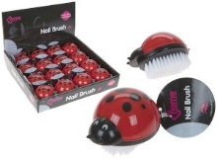 | 724012 | 5025572497275 | Szczotka do paznokci BIEDRONKA. Wymiary szczotki: 7 x 5 x 5 cm. Wymiary kartonu display: 25 x 24 x 5 cm, wymiary rozłożonego kartonu display: 25 x 24 x 17 cm | LADYBUG nail brush. Dimensions of brush: 7 x 5 x 5 cm. Dimensions of display carton: 25 x 24 x 5 cm, dimensions of the set-up display carton: 25 x 24 x 17 cm | 64 | 15215 | 0.56 €
8 | 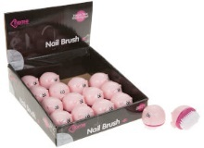 | 724013 | 5025572497244 | Szczotka do paznokci ŚWINKA. Wymiary szczotki: 7 x 5 x 5 cm. Wymiary kartonu display: 25 x 24 x 5 cm, wymiary rozłożonego kartonu display: 25 x 24 x 17 cm | Nail brush PIGGIE. Brush dimensions: 7 x 5 x 5 cm. Dimensions of display carton: 25 x 24 x 5 cm, dimensions of the set-up display carton: 25 x 24 x 17 cm | 64 | 19068 | 0.56 €
9 | 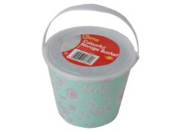 | 183/864 | 5050565173317 | Wiaderko z pokrywką PINK FLOWERS, średnica: 15 cm, wysokość: 12 cm | Bucket with a lid PINK FLOWERS, diameter: 15 cm, height: 12 cm | 96 | 3086 | 0.77 €
 |  |  |  |  |  |  | 86909

